상품제안서
양지사 2026 다이어리 유즈어리 25절B | 상품코드: S42071

 |  |  |  |  |  |  | 02-713-8555 | www.synergygift.co.kr
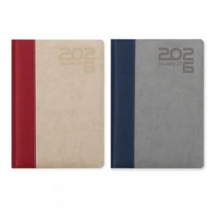 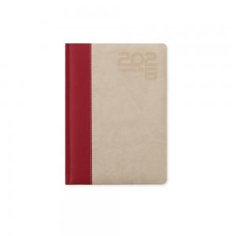 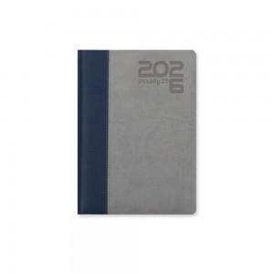

【상세/제작정보】 | <p><span style="font-size: 14pt;">※ 박인쇄 제품에 한해 개별 상하짝케이스 포장 / 박 인쇄 없이 화보 발주건은 벌크 출고됩니다.</span></p><p><span style="font-size: 14pt;">※ 7~9월 발주는 사전예약으로 10월 생산됩니다.</span></p><p><span style="font-size: 14pt;">※ 색상혼합 불가</span></p><p><span style="font-size: 14pt;">※ 화보(삽지)추가 불가상품입니다.</span></p><p><span style="font-size: 14pt;"></span><span style="font-size: 18.6667px;">★색상: 네이비/그레이 품절 25.11.13</span><span style="font-size: 14pt;">​</span></p>

【인쇄/포장옵션】 | 불박 / 종이케이스

【공급단가】 | 수량 | 100~ | 300~ | 500~ | 1,000~ | 3,000~
*VAT별도 | 단가 | 15,700원 | 13,300원 | 12,050원 | 10,100원 | 9,850원

【상품 URL】 | https://www.synergygift.co.kr:443/src/goods_detail.php?gdno=42071

